画面概要
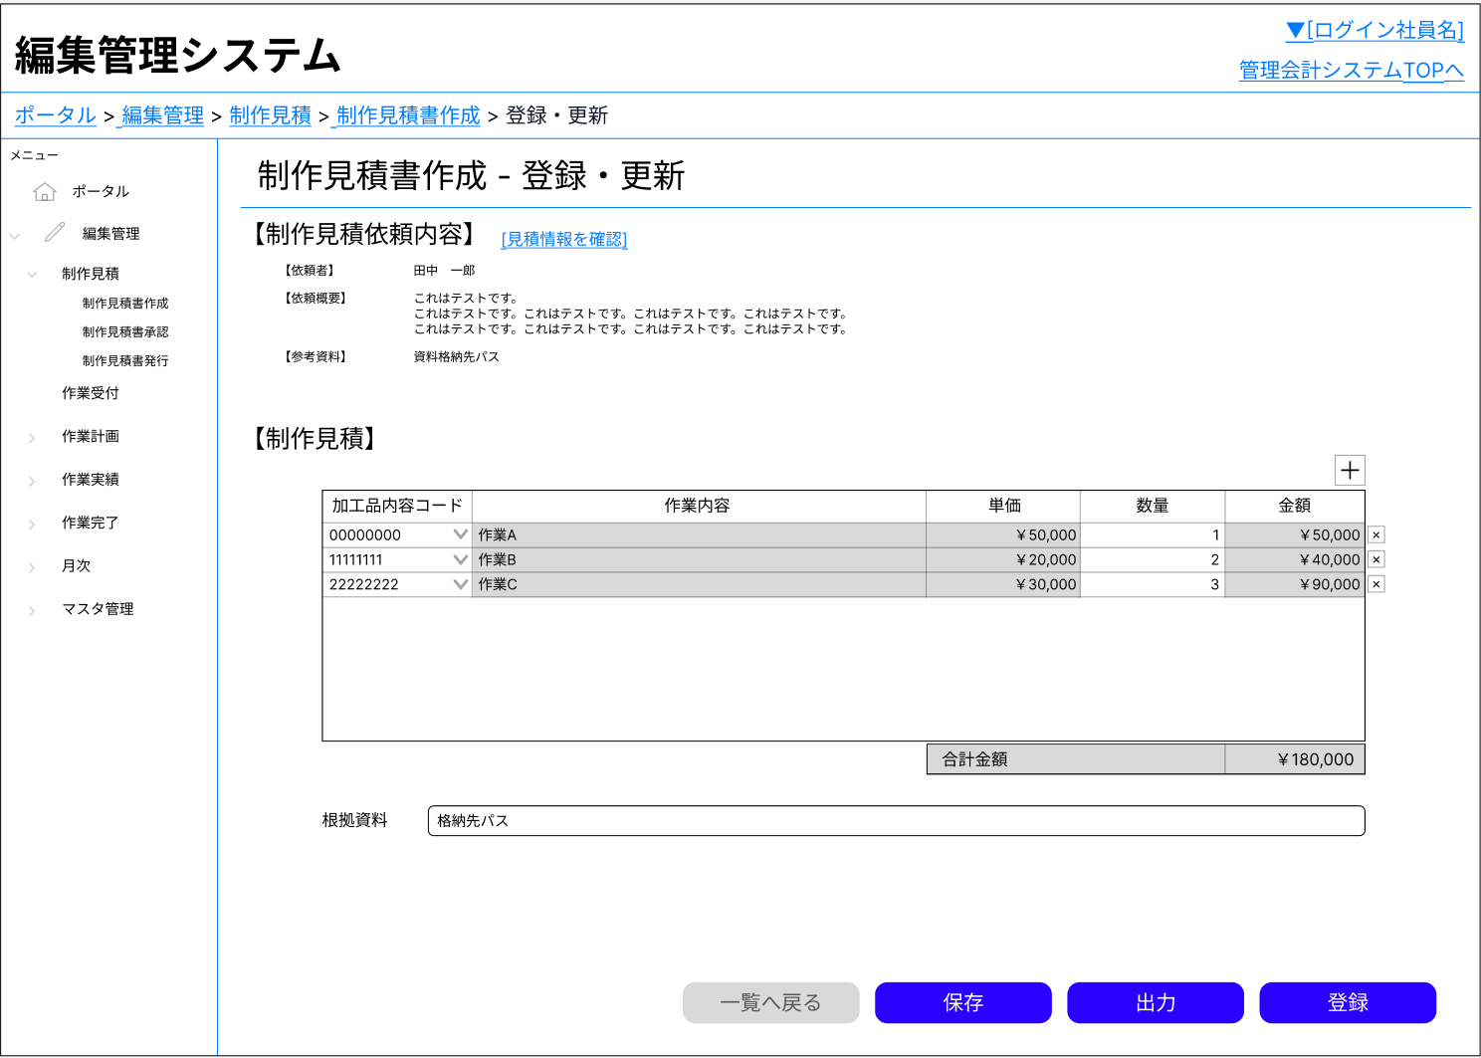
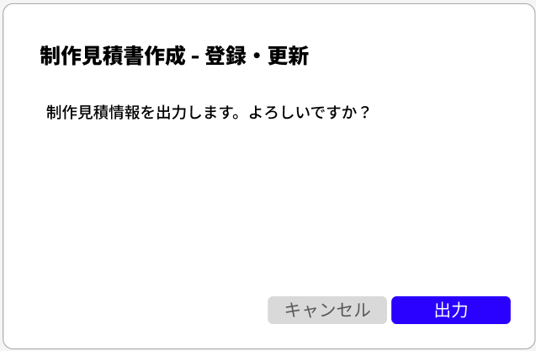
システム名 |  | 管理会計システム | 画面名 |  | 制作見積書作成<登録・更新> | 作成日 | 2025年10月7日 |  | 変更日 | 2026年1月15日
サブシステム名 |  | 編集管理 | 種別 |  | 画面概要 | 作成者 | 高嶋 幸太 |  | 変更者 | 高嶋 幸太

画面概要
制作見積情報の登録・更新を行う画面

利用権限一覧
権限種別 |  |  | 利用機能 |  |  |  |  | 備考
制作部門 |  |  | ・制作見積情報の登録・更新
 | -所長
 | -チームリーダー
 | -マニュアルエディター
 | -翻訳コーディネーター
 | -システムエンジニア
 | -Webディレクター
システム管理者

モジュール一覧
モジュール名 |  |  | モジュールパス |  |  |  |  | 内容

I/O
参照データ（更新時）

制作見積詳細

参照データ
初期表示
制作見積書登録・更新
画面
1.情報取得リクエスト
Laravel
2.データ参照
見積
制作見積

4.データレスポンス
3.データレスポンス
制作見積依頼

制作見積データ
見積
制作見積情報登録・更新
制作見積情報登録・更新
画面
1.登録 / 更新リクエスト
Laravel
2.データ登録 / 更新

4.結果レスポンス
3.データレスポンス
制作見積

制作見積依頼

制作見積詳細

画面レイアウト
主管センター
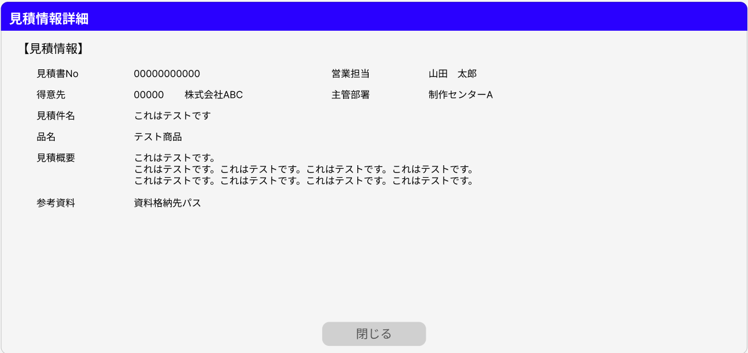
 | 制作見積情報新規登録
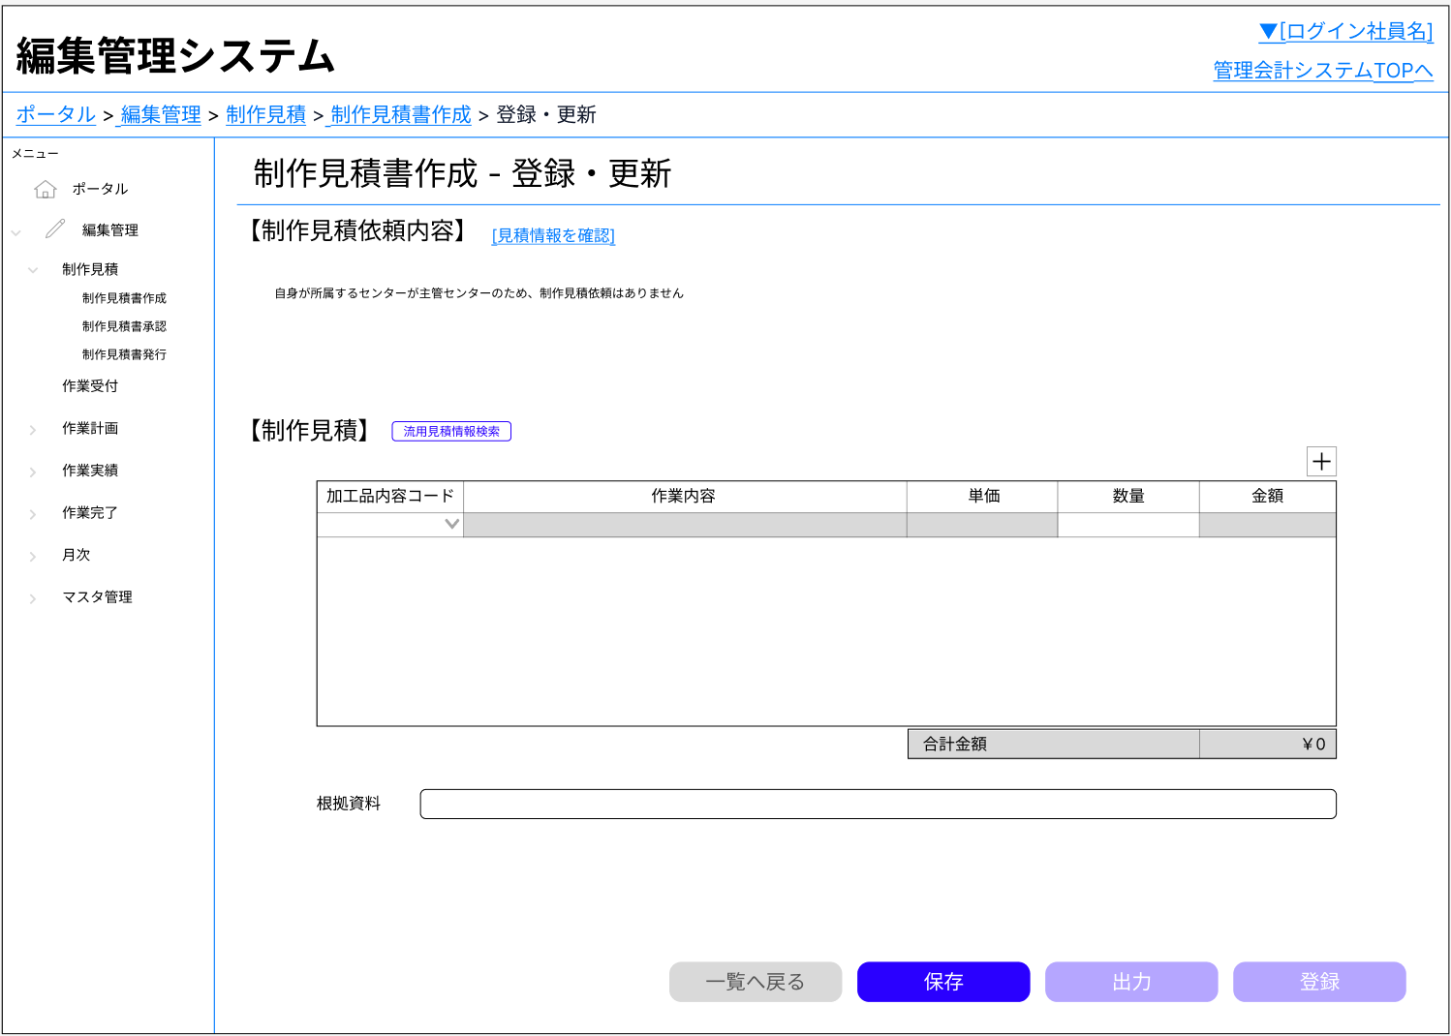

入力項目追加
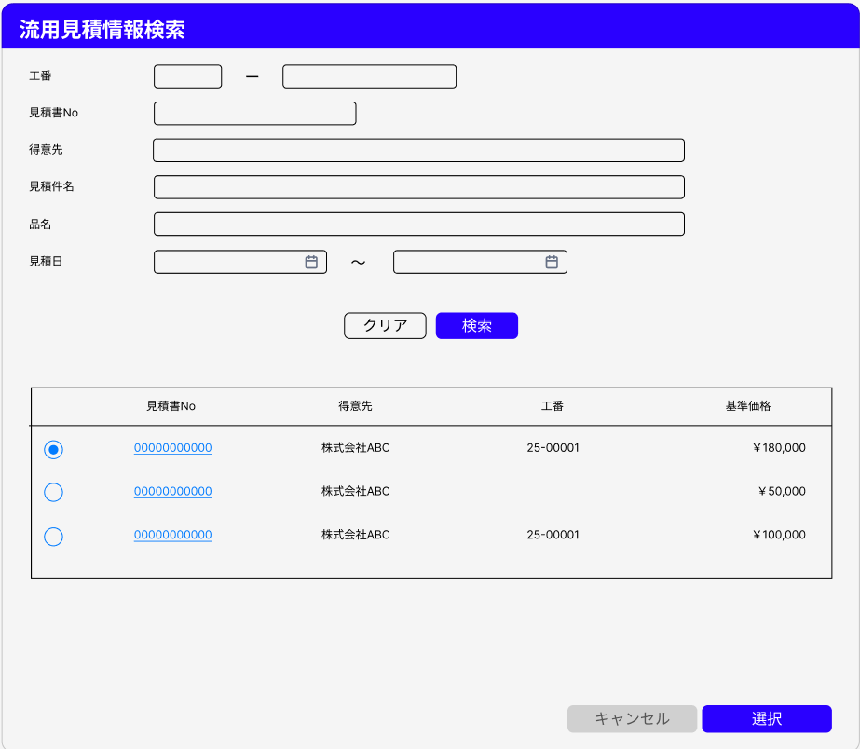

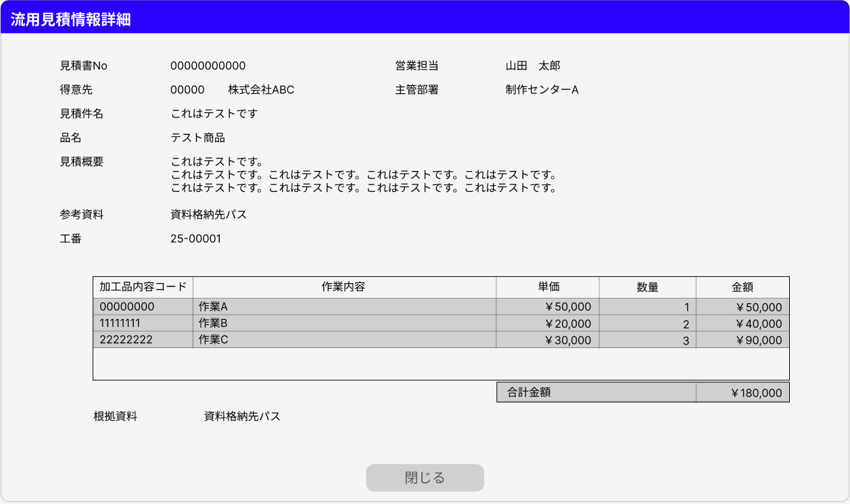

入力項目削除

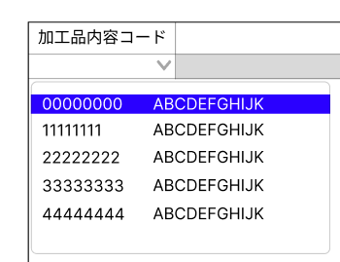


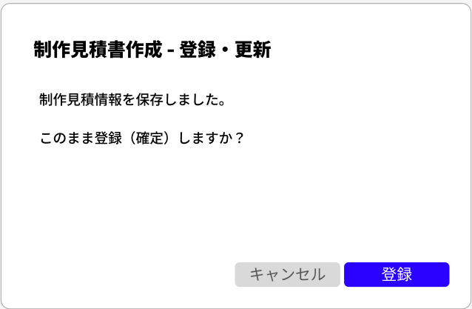

 |  |  |  | 登録処理完了後に有効化

 | 制作見積情報更新
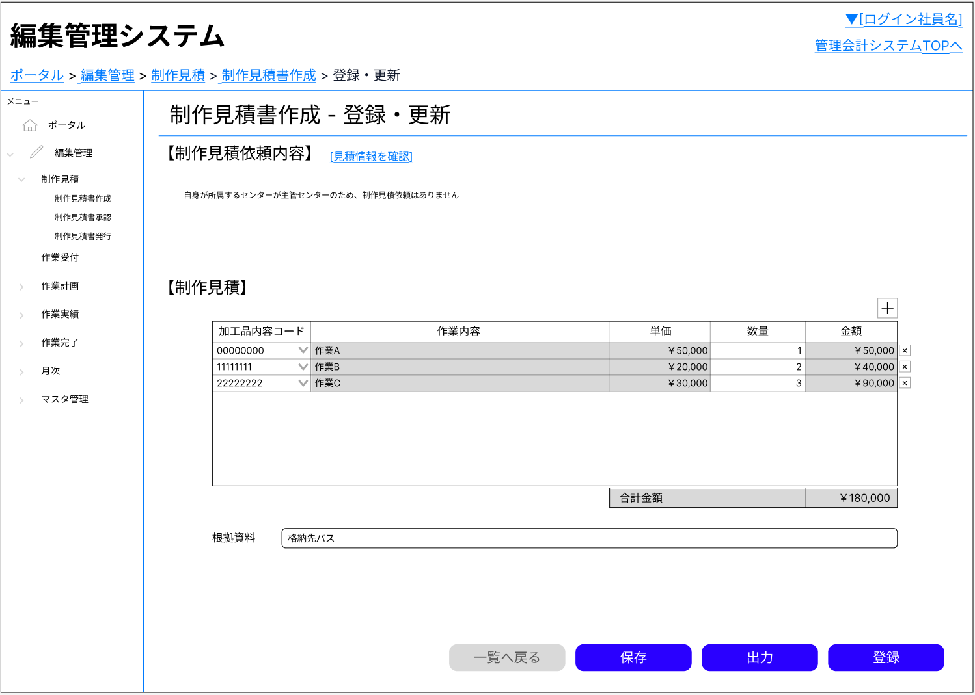

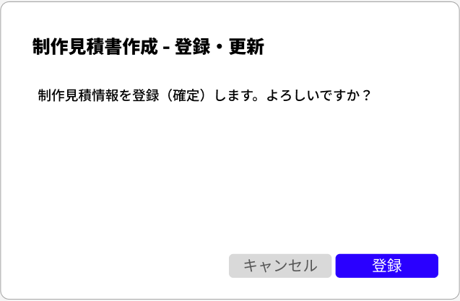

主管センターではない制作センター

 | 制作見積情報新規登録
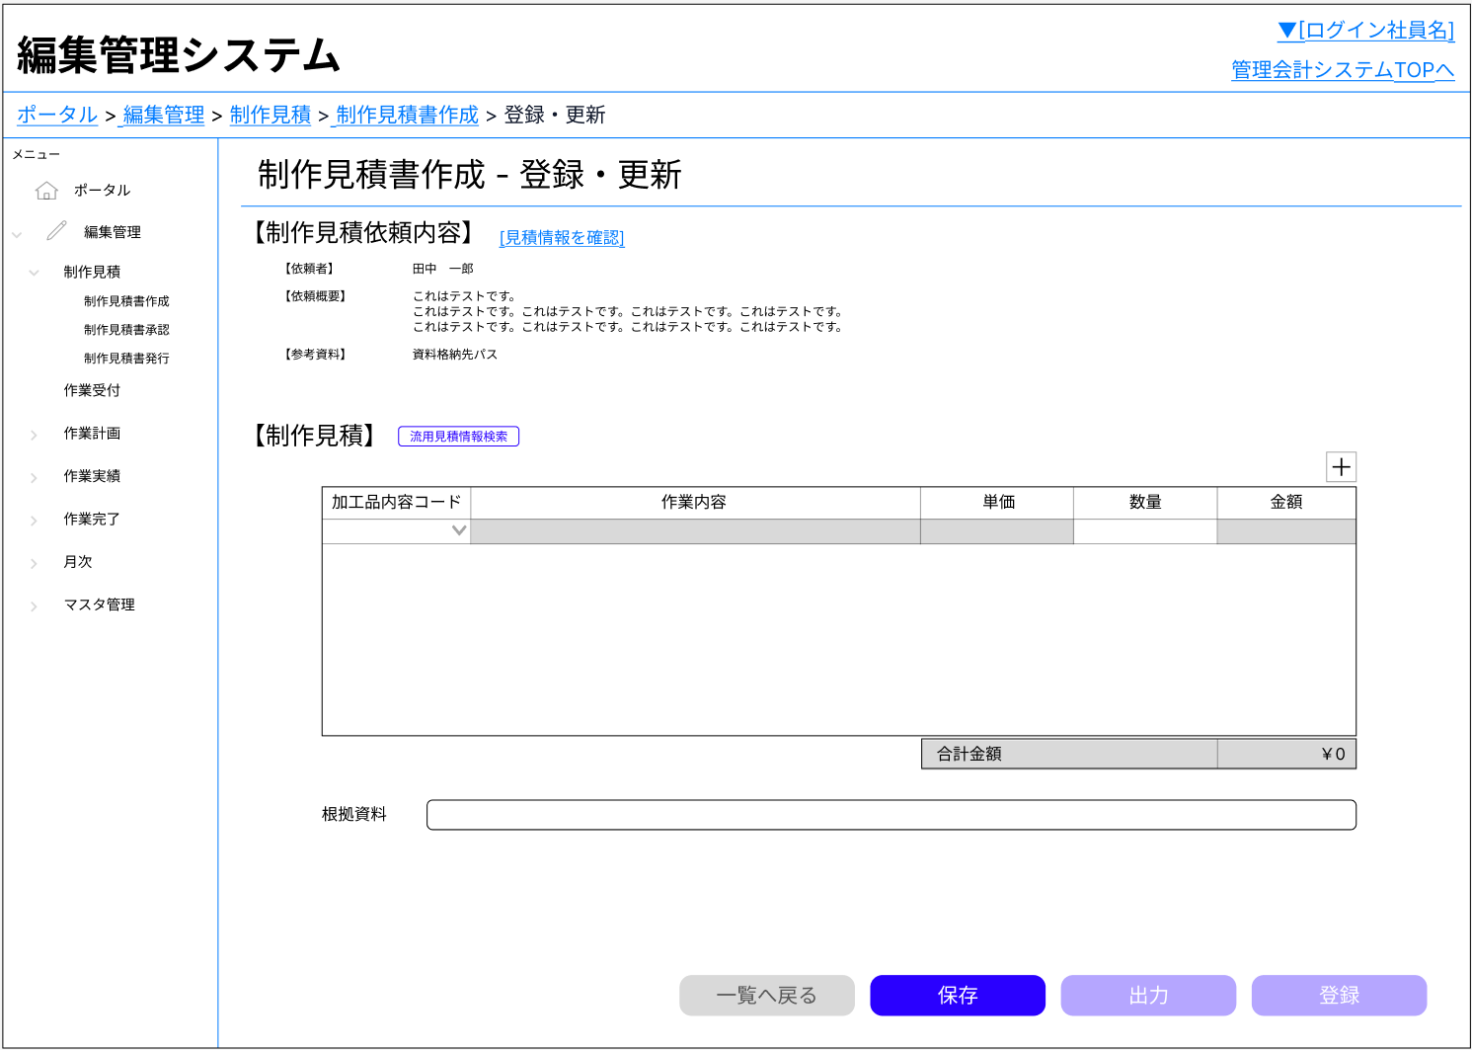

入力項目追加

入力項目削除

 |  |  |  | 登録処理完了後に有効化

 | 制作見積情報更新

制作見積情報出力仕様
システム名 |  |  | 管理会計システム | 画面名 |  | 制作見積書作成<登録・更新> | 作成日 |  | 2025年10月21日 | 変更日 |  | 2025年12月9日
サブシステム名 |  |  | 売上管理 | 種別 |  | 制作見積情報出力仕様 | 作成者 |  | 高嶋 幸太 | 変更者 |  | 高嶋 幸太

①
②

③-4
③-5
③-6
③-2
③-3

③-1
③-7

◆文書名、出力日
No. |  |  | 項目名 |  | 設定内容 |  | 抽出項目/抽出条件 |  |  |  | 備考
① |  |  | 文書名 |  | 「制作見積情報」
② |  |  | 出力日 |  | システム日付

◆制作見積情報
 | <共通の抽出条件>
 |  | 見積.見積書No=制作見積書作成トップ画面内の一覧から選択した見積書No
 | and 制作見積.見積id=見積.id
 | and 制作見積依頼.制作見積id=制作見積.id
 | and 制作見積依頼.作業部署id.部署コード=ログインユーザーの所属センター部署コード
 | and 制作見積詳細.制作見積依頼id=制作見積依頼.id
No. |  |  | 項目名 |  | 設定内容 |  | 抽出項目/抽出条件 |  |  |  | 備考
③-1 |  |  | （制作見積情報） |  | 制作見積データ表示エリア
③-2 |  |  | 加工品内容コード |  | 該当データを表示 |  | <抽出項目>
 |  |  |  |  |  |  |  | 制作見積詳細.加工品内容id.加工品内容コード
 |  |  |  |  |  |  | <抽出条件>
 |  |  |  |  |  |  |  | なし
③-3 |  |  | 作業内容 |  | 該当データを表示 |  | <抽出項目>
 |  |  |  |  |  |  |  | 制作見積詳細.加工品内容id.内容
 |  |  |  |  |  |  | <抽出条件>
 |  |  |  |  |  |  |  | なし
③-4 |  |  | 単価 |  | 該当データを表示 |  | <抽出項目>
 |  |  |  |  |  |  |  | 制作見積詳細.単価
 |  |  |  |  |  |  | <抽出条件>
 |  |  |  |  |  |  |  | なし
③-5 |  |  | 数量 |  | 該当データを表示 |  | <抽出項目>
 |  |  |  |  |  |  |  | 制作見積詳細.数量
 |  |  |  |  |  |  | <抽出条件>
 |  |  |  |  |  |  |  | なし
③-6 |  |  | 金額 |  | 該当データを表示 |  | <抽出項目>
 |  |  |  |  |  |  |  | 制作見積詳細.金額
 |  |  |  |  |  |  | <抽出条件>
 |  |  |  |  |  |  |  | なし
③-7 |  |  | 合計金額 |  | 金額合計値

